エントリーシート
国内カタログ通販用商品募集（同南商事株式会社連携企画）エントリーシート |  |  |  |  |  |  |  |  | お問い合わせ先 |  | 中小機構 販路支援部 民間パートナー活用支援室 地域中小企業海外展開活性化パートナー企画担当
※5商品以上ある場合は、行を増やしてください |  |  |  |  |  |  |  |  |  |  | メールアドレス |  | mktgsupport@smrj.go.jp
 |  |  |  |  |  |  |  |  |  |  | 連絡先 |  | 03-5470-1524

会社名 |  |  |  |  |  | 創業・設立年 |  |  |  |  |  | 代表者名
担当者名 |  |  |  |  |  | 部署
メールアドレス |  |  |  |  |  | 電話 |  |  |  |  |  | HP

売価、原価は参考
NO | 都道府県名 | 企業名 | ブランド名 | 商品名 | こだわりポイント | 予定売価 (税抜) | 原価/卸値 (税抜) | 原価率 | 賞味期限 (D+●日) ※食品のみ 記入 | 常温 冷蔵 冷凍 ※食品のみ 記入 | 商品卸先 | 商品表示 ※食品は必須 雑貨はあれば記入 | FDA 取得状況 ※食品のみ 記入 | オンラインストアの有/無 有の場合はURLを添付してください | 参考画像 あれば貼り付け お願いします
例 | 山形県 | ○○株式会社 | 〇〇〇〇 | ○○ジュース | ・○○生産日本一の○○市にて1900年創業 ・日本初の独自製法（○○で熟成） ・糖度20度以上、ポリフェノール含有量500ml／1本あたり | 3000 | 1500 | 50.0% | D+120 | 常温 | ・●●屋 ××店 ・●●スーパー | 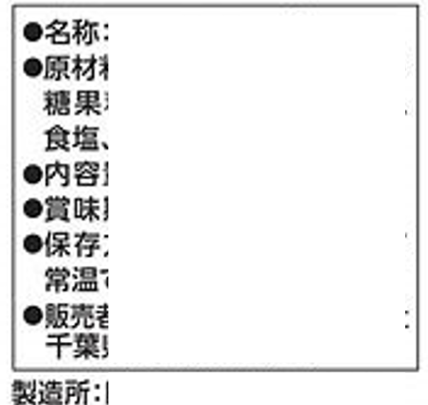 | 取得済み | https://www.abcdefg.co.jp | 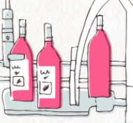
1 |  |  |  |  |  |  |  | #DIV/0!
2 |  |  |  |  |  |  |  | #DIV/0!
3 |  |  |  |  |  |  |  | #DIV/0!
4 |  |  |  |  |  |  |  | #DIV/0!
5 |  |  |  |  |  |  |  | #DIV/0!
6 |  |  |  |  |  |  |  | #DIV/0!

